Sheet1
临时样件购买（翘板式速降阀、拉线盖板等）-2021.10.26

序号 | 零部件名称 | 品牌型号/图号 | 单位 | 数量 | 技术要求 | 临采推荐供应商 | 单价（供参考） | 备注 | 预算编码 | 使用部门
1 | 翘板速降阀外壳 | BPC0010216 | 个 | 2 | 3D打印 材质：高精树脂 颜色：白色 要求：光洁 重量：2g | / | / | 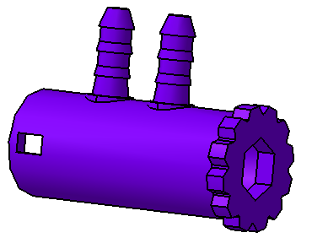 | 2.0速降阀（翘板式） ZY2137 | 新技术中心
2 | 翘板速降阀芯 | BPC0010217 | 个 | 2 | 3D打印 材质：高精树脂 颜色：白色 要求：光洁 重量：0.8g | / | / | 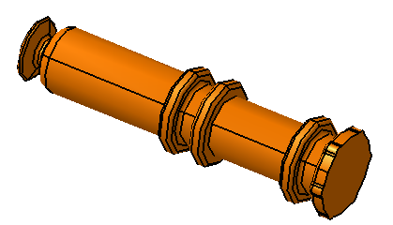
3 | 翘板速降阀固定座 | BPC0010218 | 个 | 2 | 3D打印 材质：高精树脂 颜色：白色 要求：光洁 重量：1g | / | / | 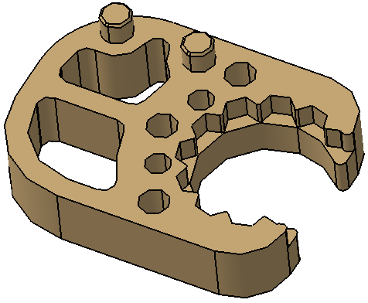
4 | 补偿气缸 | / | 个 | 10 | 3D打印 材质：高精树脂 颜色：白色 要求：光洁 重量：13g | / | / | 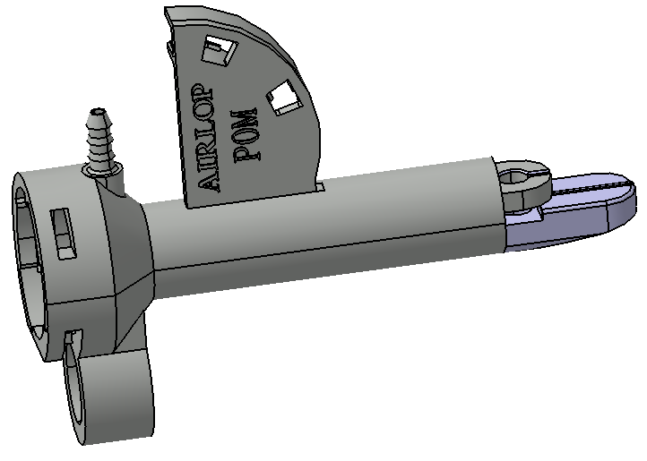 | VDC阀（含自适应） ZY2124
5 | 拉线盖板（尼龙） | / | 个 | 10 | 3D打印 材质：尼龙 颜色：白色 重量：2g | / | /
6 | 导向杆 | / | 个 | 3 | 机加件 材质：POM 颜色：白 重量：15g | / | /
7 | 气缸 | MA40*125 | 个 | 2 | 按照型号购买 | / | / | 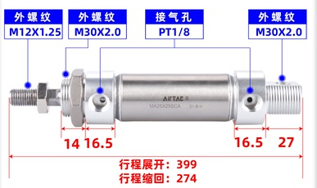
9 | 打气泵 | 见链接 | 个 | 1 | / | https://item.taobao.com/item.htm?spm=a230r.1.14.21.6aca8adc7FzVfA&id=599914341454&ns=1&abbucket=18#detail | 1000元 | 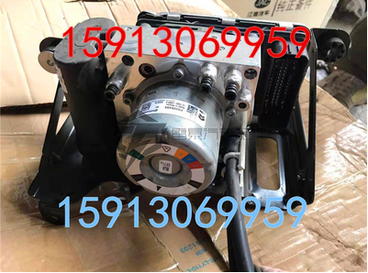 | 商用车集成式智能空气弹簧 ZY2147
10 | 模拟量输入模块 6ES7288-3AE08-0AA0 | 西门子 | 个 | 1 | 模拟量输入模块，8通道输入 | https://item.taobao.com/item.htm?spm=a230r.1.14.35.5e215028YveQBZ&id=596352707465&ns=1&abbucket=17#detail | 860元 | 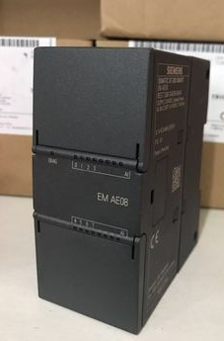 | 自动化产线 ZY2142 | 安路普生产车间
11 | PLC数字量输出模块 | 晶体管16输出EM QT16 | 个 | 1 | 数字量输出模块，16通道输出 | https://item.taobao.com/item.htm?spm=a1z10.3-c.w4002-18049802838.9.7c3a6393JO1sBN&id=616170287433 | 490元 | 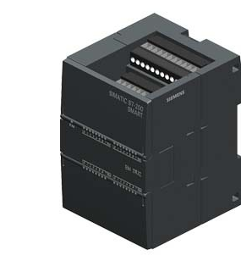
申请人：高杨，孙国，李紫阳，张加
要求到货日期：2021.11.3前

